Typen (Katalog)
Kontur | Typ | Unterkategorie | Maße (d / D / L) | Passung Ød | Passung ØD | Toleranz L | weitere Passungen | Größen | Datenblatt (PDF) | Seite im Shop
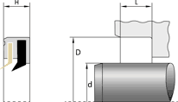 | Abstreifer mit Metallkäfig AE Eisabstreifer | mit Metallkäfig | d = Ø Stange | D = Ø Nutgrund | L = Nutbreite | h9 | H8 | +0,2 |  | 63 | AE_Datasheet2025.pdf | ae-eisabstreifer
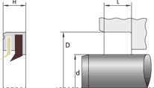 | Abstreifer mit Metallkäfig AE-FPM | mit Metallkäfig | d = Ø Stange | D = Ø Nutgrund | L = Nutbreite | h9 | H8 | +0,2 |  | 34 | AE-FPM_Datasheet2025.pdf | ae-fpm-eisabstreifer
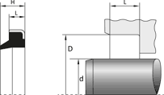 | Abstreifer mit Metallkäfig AM | mit Metallkäfig | d = Ø Stange | D = Ø Nutgrund | L = Nutbreite | h9 | H8 | +0,2 |  | 124 | AM_Datasheet2025.pdf | am
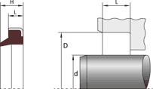 | Abstreifer mit Metallkäfig AM-FPM | mit Metallkäfig | d = Ø Stange | D = Ø Nutgrund | L = Nutbreite | h9 | H8 | +0,2 |  | 40 | AM-FPM_Datasheet2025.pdf | am-fpm
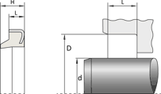 | Abstreifer mit Metallkäfig AM-PU | mit Metallkäfig | d = Ø Stange | D = Ø Nutgrund | L = Nutbreite | h9 | H8 | +0,2 |  | 49 | AM-PU_Datasheet2025.pdf | am-pu
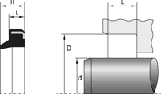 | Abstreifer mit Metallkäfig AMR | mit Metallkäfig | d = Ø Stange | D = Ø Nutgrund | L = Nutbreite | h9 | H8 | +0,2 |  | 39 | AMR_Datasheet2025.pdf | amr
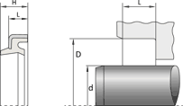 | Abstreifer mit Metallkäfig AMU | mit Metallkäfig | d = Ø Stange | D = Ø Nutgrund | L = Nutbreite | h9 | H8 | +0,2 |  | 41 | AMU_Datasheet2025.pdf | amu
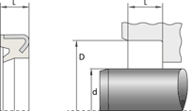 | Abstreifer mit Metallkäfig AMW | mit Metallkäfig | d = Ø Stange | D = Ø Nutgrund | L = Nutbreite | h9 | H8 | +0,2 |  | 125 | AMW_Datasheet2025.pdf | amw
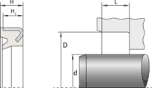 | Abstreifer mit Metallkäfig AMWI | mit Metallkäfig | d = Ø Stange | D = Ø Nutgrund | L = Nutbreite | h9 | H8 | +0,2 |  | 63 | AMWI_Datasheet2025.pdf | amwi-inch
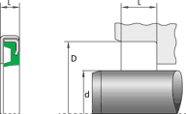 | Abstreifer mit Metallkäfig AMWM | mit Metallkäfig | d = Ø Stange | D = Ø Nutgrund | L = Nutbreite | h9 | H8 | +0,2 |  | 21 | AMPM_Datasheet2025.pdf | ampm
 | Abstreifer mit Metallkäfig PA | mit Metallkäfig | d = Ø Stange | D = Ø Nutgrund | L = Nutbreite | h9 | H8 | +0,2 |  | 36 | PA_Datasheet2025.pdf | pa
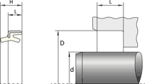 | Abstreifer mit Metallkäfig PAD | mit Metallkäfig | d = Ø Stange | D = Ø Nutgrund | L = Nutbreite | h9 | H8 | +0,2 |  | 19 | PAD_Datasheet2025.pdf | pad
 | Abstreifer mit Metallkäfig PADV | mit Metallkäfig | d = Ø Stange | D = Ø Nutgrund | L = Nutbreite | h9 | H8 | +0,2 |  | 18 | PADV_Datasheet2025.pdf | padv
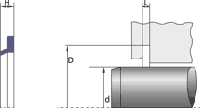 | Abstreifer ohne Metallkäfig ADK | ohne Metallkäfig | d = Ø Stange | D = Ø Nutgrund | L = Nutbreite | h9 | H8 |  |  | 19 | ADK_Datasheet2025.pdf | adk
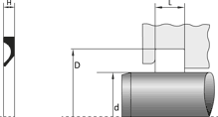 | Abstreifer ohne Metallkäfig AHD | ohne Metallkäfig | d = Ø Stange | D = Ø Nutgrund | L = Nutbreite | h9 | H8 |  |  | 25 | AHD_Datasheet2025.pdf | ahd
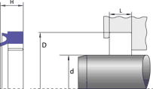 | Abstreifer ohne Metallkäfig ANV | ohne Metallkäfig | d = Ø Stange | D = Ø Nutgrund | L = Nutbreite | h9 | H8 / H10 |  | L1 +0,2 | 52 | ANV_Datasheet2025.pdf | anv
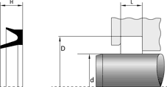 | Abstreifer ohne Metallkäfig ANW | ohne Metallkäfig | d = Ø Stange | D = Ø Nutgrund | L = Nutbreite | h9 | H8 |  |  | 35 | ANW_Datasheet2025.pdf | anw
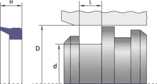 | Abstreifer ohne Metallkäfig APW | ohne Metallkäfig | d = Ø Stange | D = Ø Nutgrund | L = Nutbreite | h9 | H8 |  |  | 17 | APW_Datasheet2025.pdf | apw
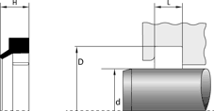 | Abstreifer ohne Metallkäfig ARM | ohne Metallkäfig | d = Ø Stange | D = Ø Nutgrund | L = Nutbreite | h9 | H8 |  |  | 76 | ARM_Datasheet2025.pdf | arm
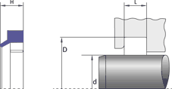 | Abstreifer ohne Metallkäfig ARM-PU | ohne Metallkäfig | d = Ø Stange | D = Ø Nutgrund | L = Nutbreite | h9 | H8 |  |  | 164 | ARM-PU_Datasheet2025.pdf | arm-pu
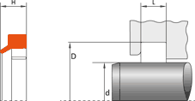 | Abstreifer ohne Metallkäfig ARM-TPE | ohne Metallkäfig | d = Ø Stange | D = Ø Nutgrund | L = Nutbreite | h9 | H8 |  |  | 93 | ARM-TPE_Datasheet2025.pdf | arm-tpe
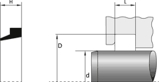 | Abstreifer ohne Metallkäfig ARMI Inch | ohne Metallkäfig | d = Ø Stange | D = Ø Nutgrund | L = Nutbreite | h9 | H8 |  |  | 81 | ARMI_Datasheet2025.pdf | armi-inch
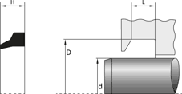 | Abstreifer ohne Metallkäfig ARS | ohne Metallkäfig | d = Ø Stange | D = Ø Nutgrund | L = Nutbreite | h9 | H8 |  |  | 16 | ARS_Datasheet2025.pdf | ars
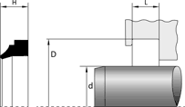 | Abstreifer ohne Metallkäfig ASR | ohne Metallkäfig | d = Ø Stange | D = Ø Nutgrund | L = Nutbreite | h9 | H10 |  |  | 61 | ASR_Datasheet2025.pdf | asr
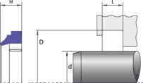 | Abstreifer ohne Metallkäfig ASR-PU | ohne Metallkäfig | d = Ø Stange | D = Ø Nutgrund | L = Nutbreite | h9 | H10 |  |  | 50 | ASR-PU_Datasheet2025.pdf | asr-pu
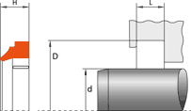 | Abstreifer ohne Metallkäfig ASR-TPE | ohne Metallkäfig | d = Ø Stange | D = Ø Nutgrund | L = Nutbreite | h9 | H10 |  |  | 14 | ASR-TPE_Datasheet2025.pdf | asr-tpe
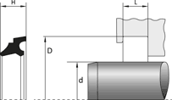 | Abstreifer ohne Metallkäfig ASU | ohne Metallkäfig | d = Ø Stange | D = Ø Nutgrund | L = Nutbreite | h9 | H8 / H10 |  |  | 67 | ASU_Datasheet2025.pdf | asu
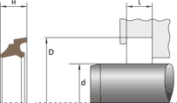 | Abstreifer ohne Metallkäfig ASU-FPM | ohne Metallkäfig | d = Ø Stange | D = Ø Nutgrund | L = Nutbreite | h9 | H8 |  |  | 19 | ASU-FPM_Datasheet2025.pdf | asu-fpm
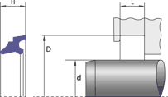 | Abstreifer ohne Metallkäfig ASU-PU | ohne Metallkäfig | d = Ø Stange | D = Ø Nutgrund | L = Nutbreite | h9 | H8 / H10 |  |  | 32 | ASU-PU_Datasheet2025.pdf | asu-pu
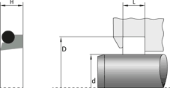 | Abstreifer ohne Metallkäfig ATF-A | ohne Metallkäfig | d = Ø Stange | D = Ø Nutgrund | L = Nutbreite | h9 | H8 |  |  | 41 | ATF-A_Datasheet2025.pdf | atf-a
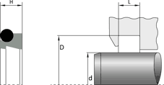 | Abstreifer ohne Metallkäfig ATF-B | ohne Metallkäfig | d = Ø Stange | D = Ø Nutgrund | L = Nutbreite | h9 | H9 / H8 | +0,2/-0,0 | D1 H11 | 42 | ATF-B_Datasheet2025.pdf | atf-b
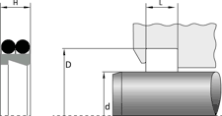 | Abstreifer ohne Metallkäfig ATF-C | ohne Metallkäfig | d = Ø Stange | D = Ø Nutgrund | L = Nutbreite | h9 | H8 / H9 | +0,2/-0,0 | D1 H11 | 46 | ATF-C_Datasheet2025.pdf | atf-c
 | Abstreifer ohne Metallkäfig ATF-P | ohne Metallkäfig | d = Ø Stange | D = Ø Nutgrund | L = Nutbreite | h9 | H8 / H9 | +0,2/-0,0 | D1 H11 | 32 | ATF-P_Datasheet2025.pdf | atf-p
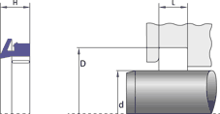 | Abstreifer ohne Metallkäfig AWA | ohne Metallkäfig | d = Ø Stange | D = Ø Nutgrund | L = Nutbreite | h9 | H8 |  |  | 11 | AWA_Datasheet2026.pdf | awa
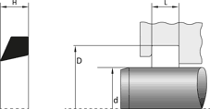 | Abstreifer ohne Metallkäfig AWB | ohne Metallkäfig | d = Ø Stange | D = Ø Nutgrund | L = Nutbreite | h9 | H8 / H10 |  |  | 27 | AWB_Datasheet2025.pdf | awb
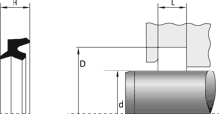 | Abstreifer ohne Metallkäfig AWR | ohne Metallkäfig | d = Ø Stange | D = Ø Nutgrund | L = Nutbreite | h9 | H8 |  |  | 24 | AWR_Datasheet2025.pdf | awr
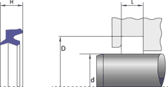 | Abstreifer ohne Metallkäfig AWR-PU | ohne Metallkäfig | d = Ø Stange | D = Ø Nutgrund | L = Nutbreite | h9 | H8 / H10 |  |  | 80 | AWR-PU_Datasheet2025.pdf | awr-pu
 | Abstreifer ohne Metallkäfig AWRI Inch | ohne Metallkäfig | d = Ø Stange | D = Ø Nutgrund | L = Nutbreite | h9 | H8 / H10 |  |  | 30 | AWRI_Datasheet2025.pdf | awri-inch
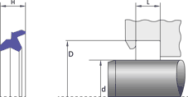 | Abstreifer ohne Metallkäfig AWRN | ohne Metallkäfig | d = Ø Stange | D = Ø Nutgrund | L = Nutbreite | h9 | H8 / H10 |  |  | 26 | AWRN_Datasheet2025.pdf | awrn
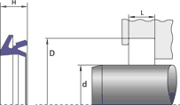 | Abstreifer ohne Metallkäfig AWU | ohne Metallkäfig | d = Ø Stange | D = Ø Nutgrund | L = Nutbreite | h9 | H8 |  | L1 +0,2 | 19 | AWU_Datasheet2025.pdf | awu
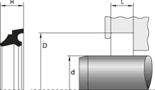 | Abstreifer ohne Metallkäfig WD17 Trelleborg | ohne Metallkäfig | d = Ø Stange | D = Ø Nutgrund | L = Nutbreite | h9 | H8 / H10 | +0,2 | D1 H11 | 58 | WD17_Datasheet2025.pdf | wd17-trelleborg
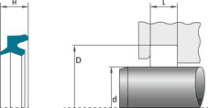 | Abstreifer ohne Metallkäfig WD22 Trelleborg | ohne Metallkäfig | d = Ø Stange | D = Ø Nutgrund | L = Nutbreite | h9 | H9 | +0,2 | D1 H9 | 23 | WD22_Datasheet2025.pdf | wd22-trelleborg
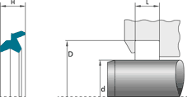 | Abstreifer ohne Metallkäfig WD24 Trelleborg | ohne Metallkäfig | d = Ø Stange | D = Ø Nutgrund | L = Nutbreite | h9 | H9 | +0,2 | D1 H9 | 6 | WD24_Datasheet2025.pdf | wd24-trelleborg
 | Abstreifer ohne Metallkäfig WD24H Trelleborg | ohne Metallkäfig | d = Ø Stange | D = Ø Nutgrund | L = Nutbreite | h9 | H9 | +0,2 | D1 H9 | 13 | WD24H_Datasheet2025.pdf | wd24h-trelleborg
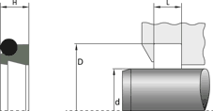 | Abstreifer ohne Metallkäfig WE3-T46N Trelleborg | ohne Metallkäfig | d = Ø Stange | D = Ø Nutgrund | L = Nutbreite | h9 | H8 / H9 | +0,2/-0,0 | D1 H11 | 60 | WE3-T46N_Datasheet2025.pdf | we3-t46n-trelleborg
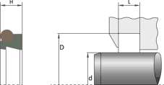 | Abstreifer ohne Metallkäfig WE3-T46V Trelleborg | ohne Metallkäfig | d = Ø Stange | D = Ø Nutgrund | L = Nutbreite | h9 | H8 / H9 | +0,2/-0,0 | D1 H11 | 19 | WE3-T46V_Datasheet2025.pdf | we3-t46v-trelleborg
 | Abstreifer ohne Metallkäfig WE5-T46N Trelleborg | ohne Metallkäfig | d = Ø Stange | D = Ø Nutgrund | L = Nutbreite | h9 | H8 / H9 | +0,2/-0,0 | D1 H11 | 51 | WE5-T46N_Datasheet2025.pdf | we5-t46n-trelleborg
 | Abstreifer ohne Metallkäfig WE5-T46V Trelleborg | ohne Metallkäfig | d = Ø Stange | D = Ø Nutgrund | L = Nutbreite | h9 | H9 / H8 | +0,2/-0,0 | D1 H11 | 23 | WE5-T46V_Datasheet2025.pdf | we5-t46v-trelleborg
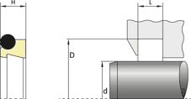 | Abstreifer ohne Metallkäfig WE5-Z Trelleborg | ohne Metallkäfig | d = Ø Stange | D = Ø Nutgrund | L = Nutbreite | h9 | H9 / H8 | +0,2/-0,0 | D1 H11 | 54 | WE5-Z_Datasheet2025.pdf | we5-z-trelleborg
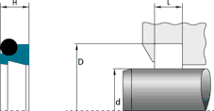 | Abstreifer ohne Metallkäfig WEP Trelleborg | ohne Metallkäfig | d = Ø Stange | D = Ø Nutgrund | L = Nutbreite | h9 | H8 / H9 | +0,2/-0,0 | D1 H11 | 23 | WEP_Datasheet2025.pdf | wep-trelleborg
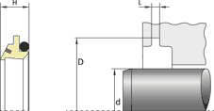 | Abstreifer ohne Metallkäfig WEY-Z80N Trelleborg | ohne Metallkäfig | d = Ø Stange | D = Ø Nutgrund | L = Nutbreite | h9 | H10 / H8 |  | L1 ±0,08; L2 +0,2/-0,0; D1 H9 | 12 | WEY-Z80N_Datasheet2025.pdf | wey-z80n-trelleborg
 | arm-fpm | ohne Metallkäfig | d = Ø Stange | D = Ø Nutgrund | L = Nutbreite | h9 | H8 |  |  | 32 | ARM-FPM_Datasheet2025.pdf | arm-fpm
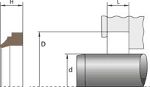 | asr-fpm | ohne Metallkäfig | d = Ø Stange | D = Ø Nutgrund | L = Nutbreite | h9 | H10 |  |  | 27 | ASR-FPM_Datasheet2025.pdf | asr-fpm
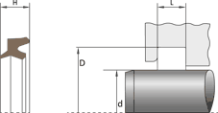 | awr-fpm | ohne Metallkäfig | d = Ø Stange | D = Ø Nutgrund | L = Nutbreite | h9 | H8 |  |  | 14 | AWR-FPM_Datasheet2025.pdf | awr-fpm
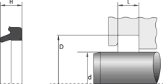 | dtw | ohne Metallkäfig | d = Ø Stange | D = Ø Nutgrund | L = Nutbreite | h9 | H11 |  |  | 8 | DTW_Datasheet2025.pdf | dtw
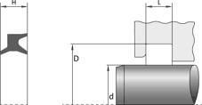 | hw | ohne Metallkäfig | d = Ø Stange | D = Ø Nutgrund | L = Nutbreite | h9 | H11 |  |  | 8 | HW_Datasheet2025.pdf | hw

